1. Início
Desarrollado por:
 | hoja de diagrama de Pareto
GUÍA DE PÁGINAS | 1. START | 2. PLANIFICACIÓN | 3. LISTA DE CONTROL | 4. Diagrama de Pareto |  | 5. MÁS
-
2. Cómo utilizar cada pestaña:
Aba 1: Planificación- En esa pestaña usted llenará lo que usted desea analizar con el diagrama de pareto, y registrar los ítems que usted desea comprobar.
Aba 2: Lista de comprobación- En esta pestaña sólo se rellene la columna de variable de cantidad y la demás información se rellenará automáticamente.
Abre 3: Diagrama de Pareto- Esta pestaña se formará automáticamente con el gráfico de Pareto y con las respuestas sobre los ítems que usted debe priorizar para resolver.Tutorial: En varias celdas de la hoja de trabajo usted tendrá explicaciones que van a dejar el relleno de ella mucho más fácil y práctico.
Preste atención a las celdas con un marcador rojo, como esta aquí abajo, basta con pasar el ratón por encima de ella y leer varios consejos para hacer el uso de la hoja de cálculo aún más fácil ...
1. Para qué sirve la Hoja de Diagrama de Pareto (general)
Diagrama de Pareto es una herramienta de la calidad utilizada para establecer una ordenación en las causas de pérdidas que deben ser sanadas.
La hoja de diagrama de Pareto (general) sirve para crear un gráfico de Pareto a partir de la información rellenada, y darle la respuesta de las causas que usted debe atacar, siendo causas de cualquier tipo de análisis que usted desee hacer.
La hoja de cálculo está organizada en tres pestañas: (1) de planificación, (2) lista de verificación y (3) del diagrama de Pareto.

 |  |  |  |  | Coloca el cursor sobre las células con marcador rojo

4. Diagrama de Pareto
 | Desarrollado por:
 |  | hoja de diagrama de Pareto
GUÍA DE PÁGINAS |  | 1. START | 2. PLANIFICACIÓN | 3. LISTA DE CONTROL |  | 4. Diagrama de Pareto | 5. MÁS

Gráfico de Pareto
 | artículo | ocurrencias% | acumulado%
producto 4 | 0 | 48% | 48%
producto 3 | 0 | 19% | 68%
producto 6 | 0 | 6% | 73%
producto 15 | 0 | 4% | 77%
producto 2 | 0 | 3% | 81%
producto 12 | 0 | 3% | 84%
producto 7 | 0 | 3% | 87%
producto 7 | 0 | 3% | 90%
producto 13 | 0 | 2% | 92%
producto 10 | 0 | 2% | 94%
producto 14 | 0 | 2% | 96%
producto 8 | 0 | 1% | 97%
producto 8 | 0 | 1% | 99%
producto 1 | 0 | 1% | 100%
producto 5 | 0 | 0% | 100%
 |  |  |  |  | Los productos con una mayor proporción en orden

 |  |  |  |  | producto 4

 |  |  |  |  | producto 3

 |  |  |  |  | producto 6

5. Saiba Mais
Desarrollado por: | 1. START
 | hoja de diagrama de Pareto
GUÍA DE PÁGINAS | 1. START | 2. PLANIFICACIÓN | 3. LISTA DE CONTROL |  | 4. Diagrama de Pareto | 5. MÁS
-

La hoja de cálculo no satisface sus necesidades? |  |  |  | Conoce a algunos productos complementarios:
Não se preocupe, nós fazemos planilhas personalizadas de acordo com a sua necessidade, basta enviar um email para producao@luz.vc e nos falar o que você precisa.

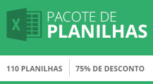
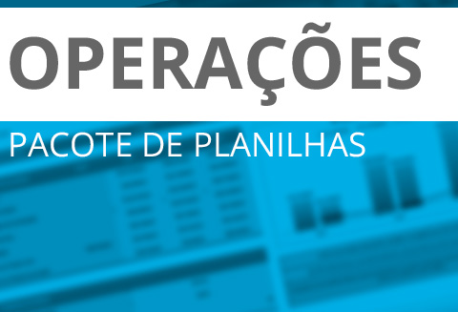

Pacotes de Planilhas de Operações
Mais algumas ferramentas de Operações
Pacotes de
Planilhas LUZ
Mais detalhes
Mais detalhes
Mais detalhes

Necesita ayuda para utilizar la hoja de cálculo?
Basta solicitar uma aula online de 1 hora pelo valor de R$100. Você vai ter a ajuda dos nossos consultores do conforto da sua casa. Agende o seu horário pelo email producao@luz.vc

Deja un comunicado en la página de hoja de cálculo.
O seu depoimento é essencial para sabermos se estamos no caminho certo. Se você gostou da planilha, entre em luz.vc/minha-conta e deixe o seu depoimento pra gente! Prometo que não vai te custar nem 3 minutos.

